Sheet3
S_GOTO_X
 |  |  | void DrawStateBox(StateData d, StateDetai detail)
 |  |  | {}
AI_START();
STAGE_isDone()

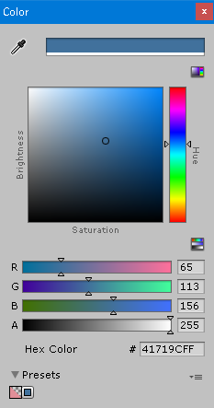
branch_xx
 |  |  |  |  | 1mm = 2.84 pt
 |  |  | 外枠 | 62 x 53
 |  |  | ステート表示枠 | 58x9
branch_xx
 |  |  | コンテンツ表示枠 | 58x20
 |  |  | ブランチ表示枠 | 58x9

 |  |  | 外枠線色 | 237,125,49
 |  |  | 外枠塗色 | 175,171,171
 | Fill | 65,65,65 | ステート枠線 | 0,0,0
背景 | Line | 112,112,112 | ステート枠線塗 | 175,171,171

 |  |  | コンテンツ線 | 65,113,156
 |  |  | コンテンツ塗色 | 91,155,213
 |  |  | ブランチ線 | 65,113,156
 |  |  | ブランチ塗 | 255,255,255

 |  |  | 点の直径 | 4

